Activité
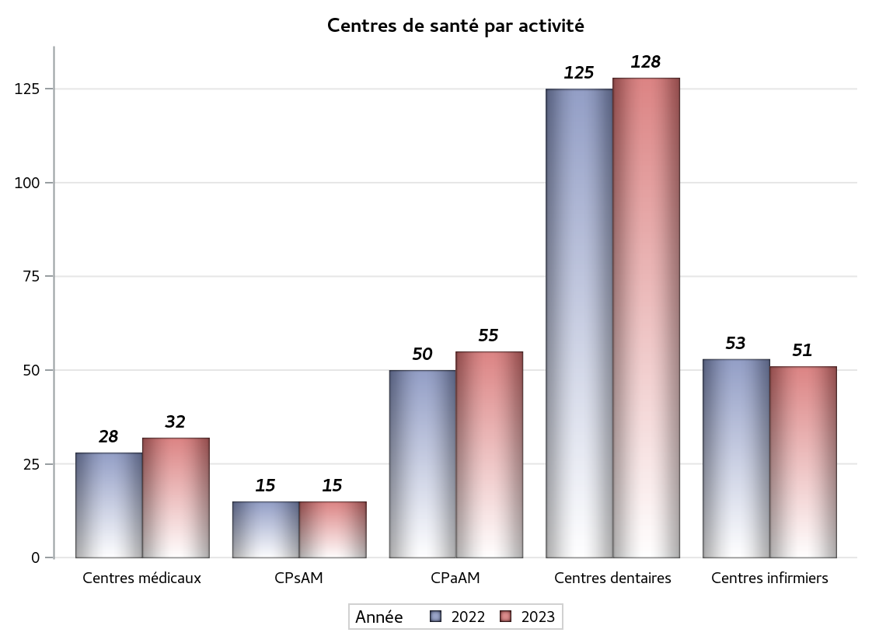

Implantation
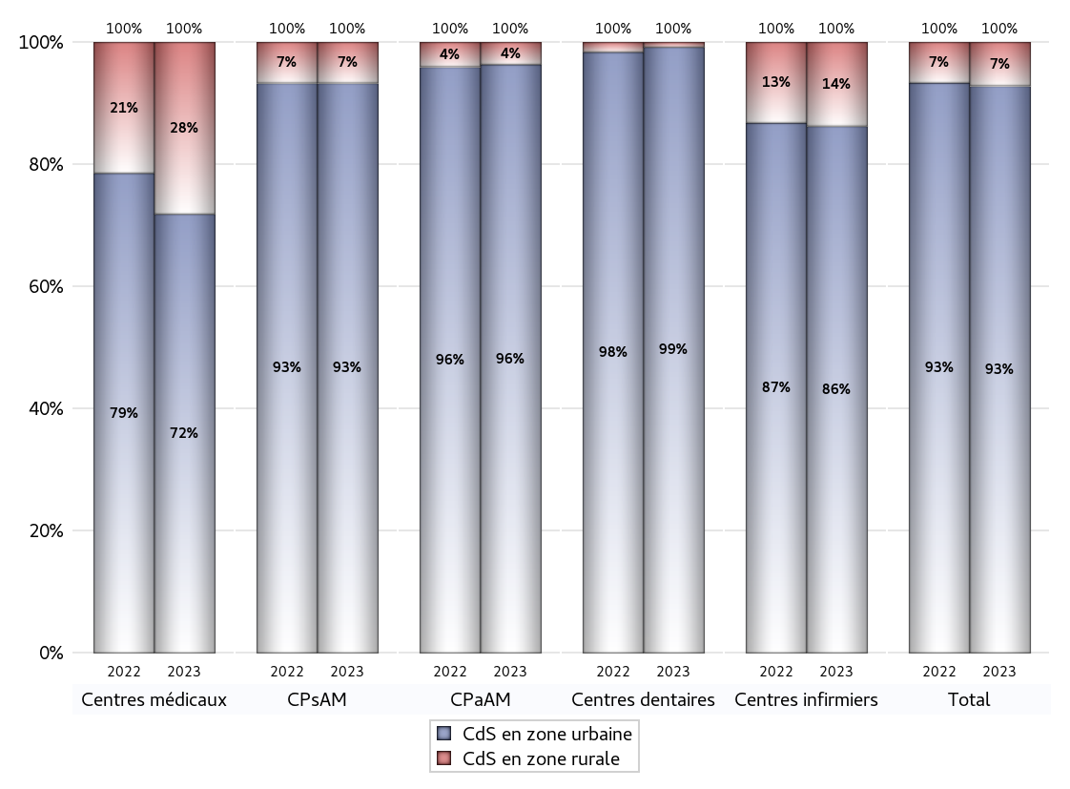
ZONE D'IMPLANTATION DES CENTRES
 | centres médicaux |  |  | Centres de santé polyvalents sans auxiliaires médicaux CPsAM |  | Centres de santé polyvalents avec auxiliaires médicaux CPaAM |  | Total centres à activité médicale | Centres de santé dentaires |  |  | Centres de santé infirmiers |  | Grand Total | Dont centres de santé pluri professionnels
 | avec MG et avec auxiliaires médicaux | avec MG et sans auxiliaires médicaux | sans MG | avec MG | sans MG | avec MG | sans MG |  | avec MG et avec auxiliaires médicaux | avec MG et sans auxiliaires médicaux | sans MG | avec MG | sans MG
CdS en zone urbaine | 9 | 9 | 5 | 12 | 2 | 40 | 13 | 90 | 3 | 0 | 124 | 5 | 39 | 261 | 59
Sous total zone urbaine | 23 |  |  | 14 |  | 53 |  |  | 127 |  |  | 44
Dont QPV | 0 | 2 | 0 | 2 | 0 | 12 | 0 | 16 | 1 | 0 | 5 | 2 | 3 | 27 | 16
Dont quartier vécu | 1 | 0 | 1 | 1 | 0 | 4 | 1 | 8 | 0 | 0 | 6 | 0 | 1 | 15 | 5
Dont zone prioritaire du SROS | 5 | 5 | 2 | 5 | 1 | 13 | 2 | 33 | 0 | 0 | 29 | 2 | 10 | 74 | 21
CdS en zone rurale | 2 | 7 | 0 | 0 | 1 | 2 | 0 | 12 | 0 | 0 | 1 | 0 | 7 | 20 | 4
Sous total zone rurale | 9 |  |  | 1 |  | 2 |  |  | 1 |  |  | 7
Dont zone prioritaire du SROS | 2 | 7 | 0 | 0 | 1 | 0 | 0 | 10 | 0 | 0 | 0 | 0 | 1 | 11 | 2
Total(sous total zone urbaine + sous total zone rurale) | 32 |  |  | 15 |  | 55 |  | 102 | 128 |  |  | 51 |  | 281 | 63

Gestionnaires
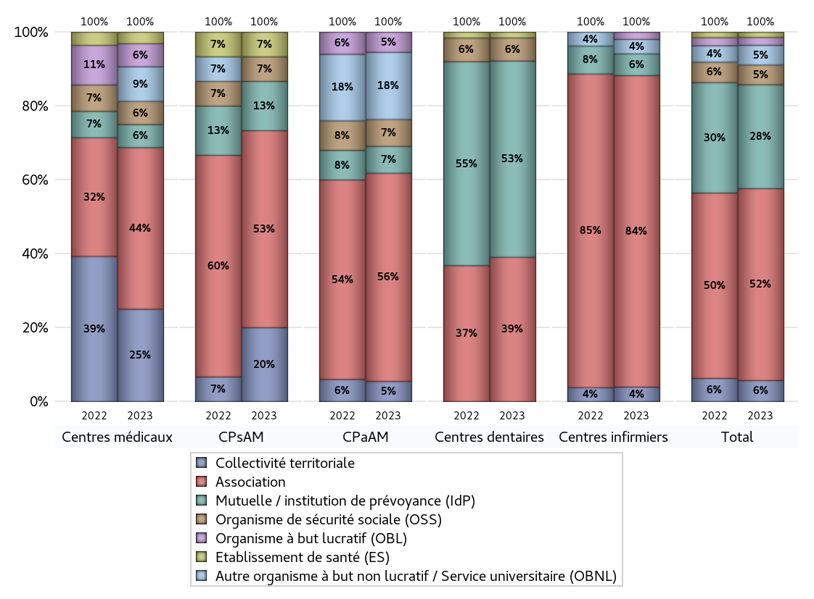
NOMBRE DE CENTRES DE SANTE PAR GESTIONNAIRE
 | centres médicaux |  |  | Centres de santé polyvalents sans auxiliaires médicaux CPsAM |  | Centres de santé polyvalents avec auxiliaires médicaux CPaAM |  | Total centres à activité médicale | Centres de santé dentaires |  |  | Centres de santé infirmiers |  | Grand Total | Dont centres de santé pluri professionnels
 | avec MG et avec auxiliaires médicaux | avec MG et sans auxiliaires médicaux | sans MG | avec MG | sans MG | avec MG | sans MG |  | avec MG et avec auxiliaires médicaux | avec MG et sans auxiliaires médicaux | sans MG | avec MG | sans MG
Collectivité territoriale | 3 | 5 | 0 | 3 | 0 | 3 | 0 | 14 | 0 | 0 | 0 | 0 | 2 | 16 | 7
Sous total Collectivité territoriale | 8 |  |  | 3 |  | 3 |  |  | 0 |  |  | 2
Association | 4 | 8 | 2 | 7 | 1 | 21 | 10 | 53 | 0 | 0 | 50 | 5 | 38 | 146 | 31
Sous total Association | 14 |  |  | 8 |  | 31 |  |  | 50 |  |  | 43
Mutuelle / institution de prévoyance (IdP) | 0 | 0 | 2 | 1 | 1 | 3 | 1 | 8 | 3 | 0 | 65 | 0 | 3 | 79 | 6
Sous total IdP | 2 |  |  | 2 |  | 4 |  |  | 68 |  |  | 3
Organisme de sécurité sociale (OSS) | 1 | 1 | 0 | 1 | 0 | 4 | 0 | 7 | 0 | 0 | 8 | 0 | 0 | 15 | 5
Sous total OSS | 2 |  |  | 1 |  | 4 |  |  | 8 |  |  | 0
Autre organisme à but non lucratif / Service universitaire (OBNL) | 1 | 2 | 0 | 0 | 0 | 8 | 2 | 13 | 0 | 0 | 0 | 0 | 2 | 15 | 9
Sous total OBNL | 3 |  |  | 0 |  | 10 |  |  | 0 |  |  | 2
Organisme à but lucratif (OBL) | 1 | 0 | 1 | 0 | 0 | 3 | 0 | 5 | 0 | 0 | 0 | 0 | 1 | 6 | 4
Sous total OBL | 2 |  |  | 0 |  | 3 |  |  | 0 |  |  | 1
Autre organisme à but lucratif | 0 | 0 | 0 | 0 | 0 | 0 | 0 | 0 | 0 | 0 | 0 | 0 | 0 | 0 | 0
Sous total Autre OBL | 0 |  |  | 0 |  | 0 |  |  | 0 |  |  | 0
Etablissement de santé (ES) | 1 | 0 | 0 | 0 | 1 | 0 | 0 | 2 | 0 | 0 | 2 | 0 | 0 | 4 | 1
Sous total ES | 1 |  |  | 1 |  | 0 |  |  | 2 |  |  | 0
Etat | 0 | 0 | 0 | 0 | 0 | 0 | 0 | 0 | 0 | 0 | 0 | 0 | 0 | 0 | 0
Sous total SU | 0 |  |  | 0 |  | 0 |  |  | 0 |  |  | 0
Total | 32 |  |  | 15 |  | 55 |  | 102 | 128 |  |  | 51 |  | 281 | 63

Effectifs
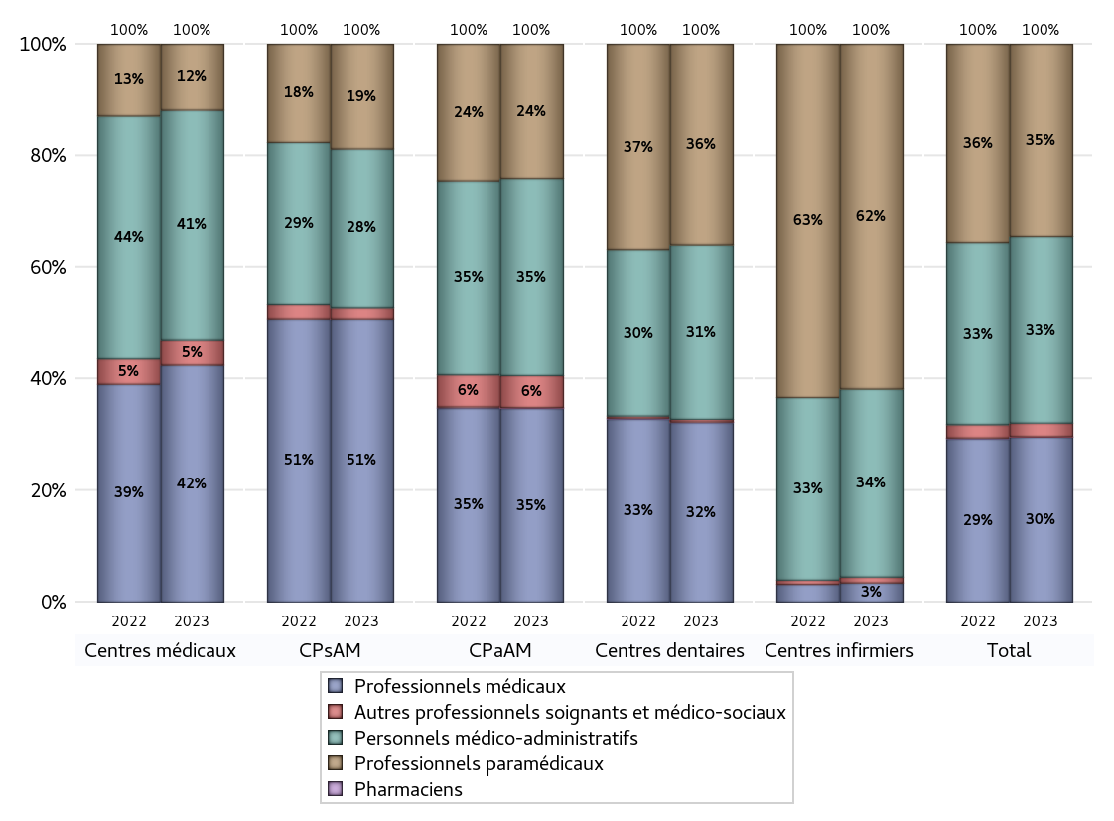
EFFECTIFS DES CENTRES
 | centres médicaux | Centres de santé polyvalents sans auxiliaires médicaux CPsAM | Centres de santé polyvalents avec auxiliaires médicaux CPaAM | Total centres à activité médicale | Centres de santé dentaires | Centres de santé infirmiers | Grand Total
Professionnels médicaux (1) | 129 | 100 | 447 | 676 | 617 | 26 | 1319
Dont Médecins généralistes | 83 | 36 | 235 | 354 | 6 | 13 | 373
Dont Autres médecins spécialistes | 28 | 20 | 135 | 183 | 11 | 0 | 194
Dont Sages-Femmes | 18 | 11 | 17 | 46 | 0 | 2 | 48
Dont Chrirurgiens dentistes | 0 | 31 | 59 | 90 | 596 | 0 | 686
Dont Autres professionnels médicaux | 0 | 2 | 1 | 3 | 4 | 11 | 18
Professionnels paramédicaux (2) | 36 | 37 | 310 | 383 | 691 | 468 | 1542
Dont Infirmiers | 6 | 2 | 123 | 131 | 17 | 460 | 608
Dont Assistants dentaires | 0 | 34 | 70 | 104 | 646 | 0 | 750
Dont Autres | 30 | 1 | 117 | 148 | 28 | 8 | 184
Pharmaciens (3) | 0 | 0 | 2 | 2 | 2 | 0 | 4
Total Professionnels de santé (1)+(2)(+3) | 165 | 137 | 759 | 1061 | 1310 | 494 | 2865
Autres professionnels soignants et médico-sociaux (4) | 14 | 4 | 74 | 92 | 9 | 8 | 109
Personnels médico-administratifs (5) | 125 | 56 | 456 | 637 | 599 | 255 | 1491
Total (1)+(2)+(3)+(4)+(5) | 304 | 197 | 1289 | 1790 | 1918 | 757 | 4465

Fonctionnement
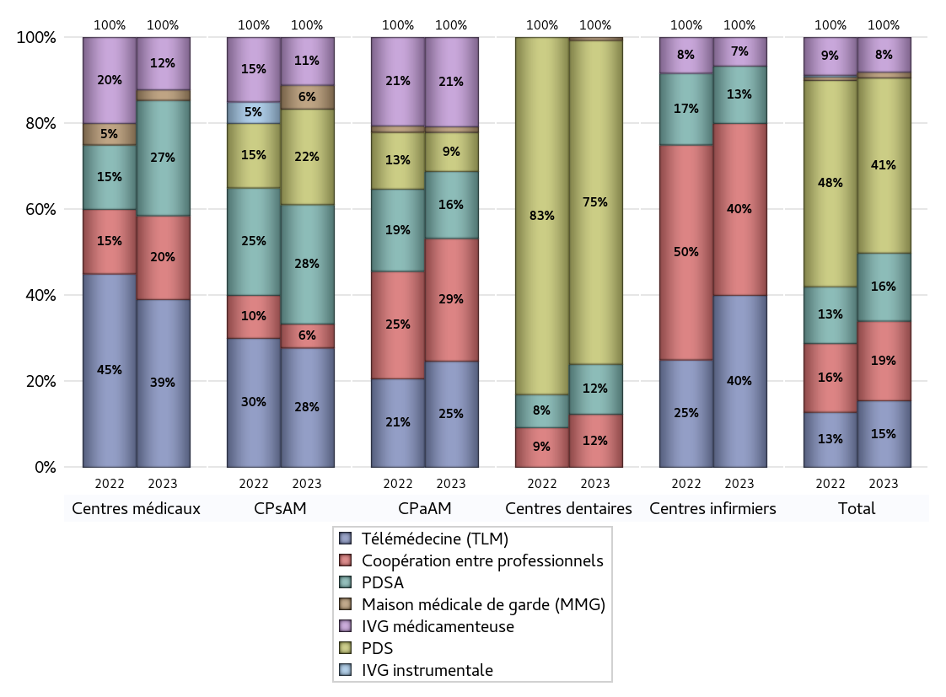
FONCTIONNEMENT(PDSA/MMG/IVG/TLM/PPR/COOP)
 | centres médicaux |  |  | Centres de santé polyvalents sans auxiliaires médicaux CPsAM |  | Centres de santé polyvalents avec auxiliaires médicaux CPaAM |  | Total centres à activité médicale | Centres de santé dentaires |  |  | Centres de santé infirmiers |  | Grand Total | Dont centres de santé pluri professionnels
 | avec MG et avec auxiliaires médicaux | avec MG et sans auxiliaires médicaux | sans MG | avec MG | sans MG | avec MG | sans MG |  | avec MG et avec auxiliaires médicaux | avec MG et sans auxiliaires médicaux | sans MG | avec MG | sans MG
PDSA au sein du centre | 1 | 3 | 1 | 2 | 1 | 2 | 7 | 17 | 0 | 0 | 17 | 0 | 0 | 34 | 3
PDSA en dehors du centre | 4 | 2 | 0 | 1 | 1 | 3 | 0 | 11 | 0 | 0 | 0 | 2 | 0 | 13 | 10
Sous total 1 PDSA | 5 | 5 | 1 | 3 | 2 | 5 | 7 | 28 | 0 | 0 | 17 | 2 | 0 | 47 | 13
Sous total PDSA | 11 |  |  | 5 |  | 12 |  |  | 17 |  |  | 2
PDS au sein du centre | 0 | 0 | 0 | 3 | 1 | 6 | 1 | 11 | 3 | 0 | 105 | 0 | 0 | 119 | 9
PDS en dehors du centre | 0 | 0 | 0 | 0 | 0 | 0 | 0 | 0 | 0 | 0 | 2 | 0 | 0 | 2 | 0
Sous Total 1 PDS | 0 | 0 | 0 | 3 | 1 | 6 | 1 | 11 | 3 | 0 | 107 | 0 | 0 | 121 | 9
Sous total PDS | 0 |  |  | 4 |  | 7 |  |  | 110 |  |  | 0
Maison médicale de garde (MMG) | 1 | 0 | 0 | 1 | 0 | 1 | 0 | 3 | 0 | 0 | 1 | 0 | 0 | 4 | 2
Sous total MMG | 1 |  |  | 1 |  | 1 |  |  | 1 |  |  | 0
IVG instrumentale | 0 | 0 | 0 | 0 | 0 | 0 | 0 | 0 | 0 | 0 | 0 | 0 | 0 | 0 | 0
Sous total IVGI | 0 |  |  | 0 |  | 0 |  |  | 0 |  |  | 0
IVG médicamenteuse | 1 | 3 | 1 | 2 | 0 | 16 | 0 | 23 | 0 | 0 | 0 | 0 | 1 | 24 | 17
Sous total IVGM | 5 |  |  | 2 |  | 16 |  |  | 0 |  |  | 1
Télémédecine (TLM) | 7 | 7 | 2 | 4 | 1 | 16 | 3 | 40 | 0 | 0 | 0 | 1 | 5 | 46 | 25
Sous total TLM | 16 |  |  | 5 |  | 19 |  |  | 0 |  |  | 6
Participation à un programme de recherche (PPR) | 0 | 0 | 0 | 0 | 0 | 0 | 0 | 0 | 0 | 0 | 0 | 0 | 0 | 0 | 0
Sous total PPR | 0 |  |  | 0 |  | 0 |  |  | 0 |  |  | 0
Coopération entre professionnels | 3 | 3 | 2 | 1 | 0 | 12 | 10 | 31 | 0 | 0 | 18 | 1 | 5 | 55 | 16
Sous total Coop | 8 |  |  | 1 |  | 22 |  |  | 18 |  |  | 6
Total | 41 |  |  | 18 |  | 77 |  | 136 | 146 |  |  | 15 |  | 297 | 82

Prévention
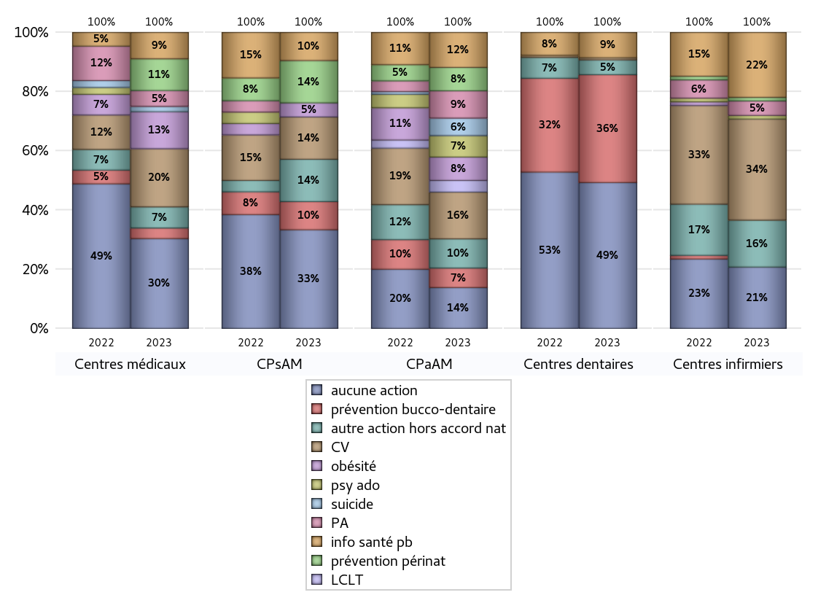
ACTIONS DE PREVENTION
 | centres médicaux |  |  | Centres de santé polyvalents sans auxiliaires médicaux CPsAM |  | Centres de santé polyvalents avec auxiliaires médicaux CPaAM |  | Total centres à activité médicale | Centres de santé dentaires |  |  | Centres de santé infirmiers |  | Grand Total | Dont centres de santé pluri professionnels
 | avec MG et avec auxiliaires médicaux | avec MG et sans auxiliaires médicaux | sans MG | avec MG | sans MG | avec MG | sans MG |  | avec MG et avec auxiliaires médicaux | avec MG et sans auxiliaires médicaux | sans MG | avec MG | sans MG
Aucune action | 7 | 6 | 4 | 6 | 1 | 10 | 11 | 45 | 2 | 0 | 67 | 2 | 15 | 131 | 21
Sous total aucune action | 17 |  |  | 7 |  | 21 |  |  | 69 |  |  | 17
Amélioration de la couverture vaccinale CV) | 3 | 7 | 1 | 3 | 0 | 23 | 1 | 38 | 0 | 0 | 1 | 3 | 25 | 67 | 30
Sous total CV | 11 |  |  | 3 |  | 24 |  |  | 1 |  |  | 28
Lutte contre la tuberculose (LCLT) | 0 | 0 | 0 | 0 | 0 | 6 | 0 | 6 | 0 | 0 | 0 | 0 | 0 | 6 | 6
Sous total LCLT | 0 |  |  | 0 |  | 6 |  |  | 0 |  |  | 0
Surpoids et obésité chez l'enfant | 3 | 4 | 0 | 1 | 0 | 12 | 0 | 20 | 0 | 0 | 0 | 0 | 0 | 20 | 15
Sous total obésité | 7 |  |  | 1 |  | 12 |  |  | 0 |  |  | 0
Souffrance psychique et conduites addictives chez l'adolescent de 12 à 25 ans | 0 | 0 | 0 | 0 | 0 | 11 | 0 | 11 | 0 | 0 | 0 | 1 | 0 | 12 | 12
Sous total souffrance psy ado | 0 |  |  | 0 |  | 11 |  |  | 0 |  |  | 1
Prévention du suicide | 1 | 0 | 0 | 0 | 0 | 9 | 0 | 10 | 0 | 0 | 0 | 0 | 0 | 10 | 10
Sous total prévention suicide | 1 |  |  | 0 |  | 9 |  |  | 0 |  |  | 0
Prévention spécifique en direction des personnes âgées pour les régions non incluses dans les expérimentations PAERPA | 2 | 1 | 0 | 0 | 0 | 14 | 0 | 17 | 0 | 0 | 0 | 0 | 4 | 21 | 16
Sous total prévention PA | 3 |  |  | 0 |  | 14 |  |  | 0 |  |  | 4
Prévention périnatale | 1 | 4 | 1 | 2 | 1 | 12 | 0 | 21 | 0 | 0 | 0 | 0 | 1 | 22 | 13
Sous total prévention périnat | 6 |  |  | 3 |  | 12 |  |  | 0 |  |  | 1
Mission de relais d'information ou d'action de santé publique dans les thèmes visés par l'accord national | 1 | 4 | 0 | 1 | 1 | 18 | 0 | 25 | 0 | 0 | 12 | 2 | 16 | 55 | 21
Sous total info santé pb | 5 |  |  | 2 |  | 18 |  |  | 12 |  |  | 18
Prévention bucco-dentaire (mission de santé publique dentaire ou bilan bucco dentaire) | 1 | 1 | 0 | 1 | 1 | 10 | 0 | 14 | 1 | 0 | 50 | 0 | 0 | 65 | 12
Sous total prévention bucco-dentaire | 2 |  |  | 2 |  | 10 |  |  | 51 |  |  | 0
Autre action non visée dans l'accord national | 0 | 4 | 0 | 2 | 1 | 13 | 2 | 22 | 0 | 0 | 7 | 2 | 11 | 42 | 17
Sous total autre action hors accord nat | 4 |  |  | 3 |  | 15 |  |  | 7 |  |  | 13

Total1 des Centres de santé avec au moins une action | 4 | 10 | 1 | 6 | 2 | 32 | 2 | 57 | 1 | 0 | 58 | 3 | 31 | 150 | 42
Total2 des Centres de santé avec au moins une action | 15 |  |  | 8 |  | 34 |  |  | 59 |  |  | 34

ETP
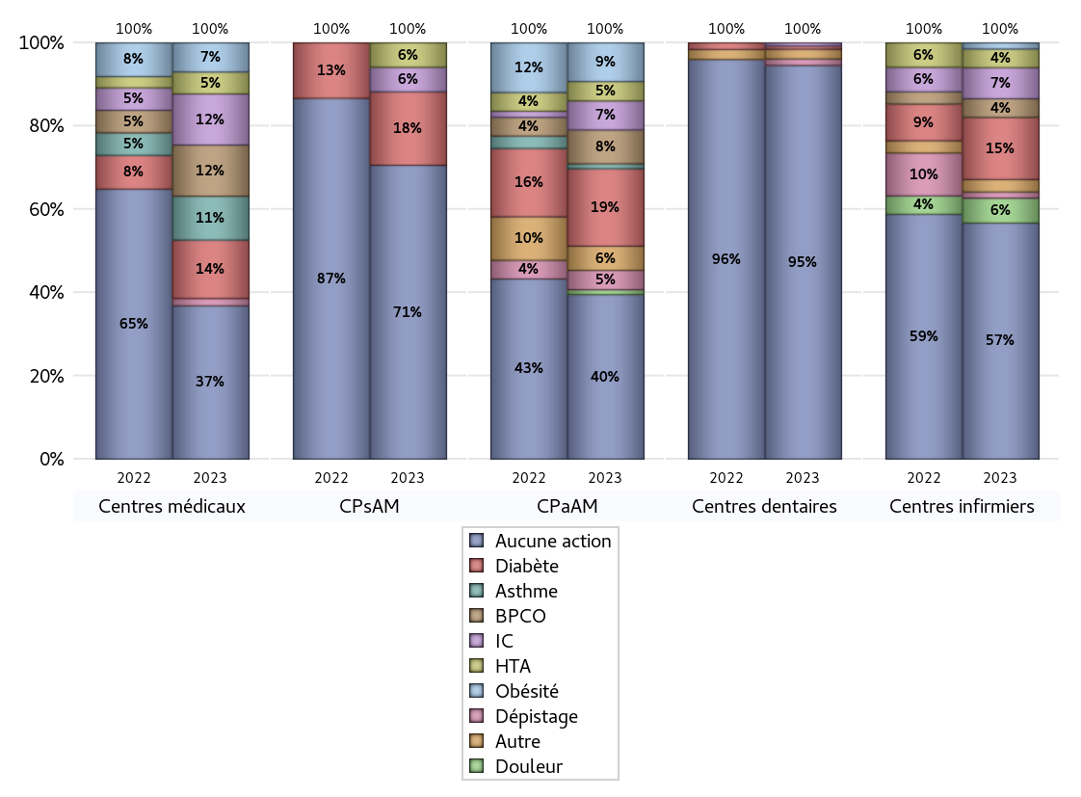
EDUCATION THERAPEUTIQUE DU PATIENT
 | centres médicaux |  |  | Centres de santé polyvalents sans auxiliaires médicaux CPsAM |  | Centres de santé polyvalents avec auxiliaires médicaux CPaAM |  | Total centres à activité médicale | Centres de santé dentaires |  |  | Centres de santé infirmiers |  | Grand Total | Dont centres de santé pluri professionnels
 | avec MG et avec auxiliaires médicaux | avec MG et sans auxiliaires médicaux | sans MG | avec MG | sans MG | avec MG | sans MG |  | avec MG et avec auxiliaires médicaux | avec MG et sans auxiliaires médicaux | sans MG | avec MG | sans MG
Aucune action | 6 | 11 | 4 | 9 | 3 | 24 | 10 | 67 | 3 | 0 | 119 | 3 | 35 | 227 | 37
Sous total aucune action | 21 |  |  | 12 |  | 34 |  |  | 122 |  |  | 38
Diabète | 3 | 4 | 1 | 3 | 0 | 15 | 1 | 27 | 0 | 0 | 1 | 1 | 9 | 38 | 20
Sous total diabète | 8 |  |  | 3 |  | 16 |  |  | 1 |  |  | 10
Asthme | 3 | 3 | 0 | 0 | 0 | 1 | 0 | 7 | 0 | 0 | 0 | 0 | 0 | 7 | 4
Sous total asthme | 6 |  |  | 0 |  | 1 |  |  | 0 |  |  | 0
BPCO | 3 | 4 | 0 | 0 | 0 | 7 | 0 | 14 | 0 | 0 | 0 | 0 | 3 | 17 | 10
Sous total BPCO | 7 |  |  | 0 |  | 7 |  |  | 0 |  |  | 3
Insuffisance cardiaque (IC) | 3 | 4 | 0 | 1 | 0 | 6 | 0 | 14 | 0 | 0 | 1 | 0 | 5 | 20 | 9
Sous total IC | 7 |  |  | 1 |  | 6 |  |  | 1 |  |  | 5
HTA | 1 | 1 | 1 | 1 | 0 | 3 | 1 | 8 | 0 | 0 | 0 | 0 | 3 | 11 | 4
Sous total HTA | 3 |  |  | 1 |  | 4 |  |  | 0 |  |  | 3
Lombalgie chronique (LC) | 0 | 0 | 0 | 0 | 0 | 0 | 0 | 0 | 0 | 0 | 0 | 0 | 0 | 0 | 0
Sous total LC | 0 |  |  | 0 |  | 0 |  |  | 0 |  |  | 0
Obésité | 3 | 0 | 1 | 0 | 0 | 8 | 0 | 12 | 0 | 0 | 0 | 1 | 0 | 13 | 12
Sous total obésité | 4 |  |  | 0 |  | 8 |  |  | 0 |  |  | 1
VIH | 0 | 0 | 0 | 0 | 0 | 0 | 0 | 0 | 0 | 0 | 0 | 0 | 0 | 0 | 0
Sous total VIH | 0 |  |  | 0 |  | 0 |  |  | 0 |  |  | 0
Douleur | 0 | 0 | 0 | 0 | 0 | 1 | 0 | 1 | 0 | 0 | 0 | 0 | 4 | 5 | 1
Sous total douleur | 0 |  |  | 0 |  | 1 |  |  | 0 |  |  | 4
Action de dépistage | 1 | 0 | 0 | 0 | 0 | 4 | 0 | 5 | 0 | 0 | 2 | 1 | 0 | 8 | 6
Sous total dépistage | 1 |  |  | 0 |  | 4 |  |  | 2 |  |  | 1
Autre | 0 | 0 | 0 | 0 | 0 | 3 | 2 | 5 | 0 | 0 | 3 | 1 | 1 | 10 | 4
Sous total autre | 0 |  |  | 0 |  | 5 |  |  | 3 |  |  | 2

Total1 des Centres de santé avec au moins une action | 5 | 5 | 1 | 3 | 0 | 18 | 3 | 35 | 0 | 0 | 6 | 2 | 11 | 54 | 26
Total2 des Centres de santé avec au moins une action | 11 |  |  | 3 |  | 21 |  |  | 6 |  |  | 13

promo santé
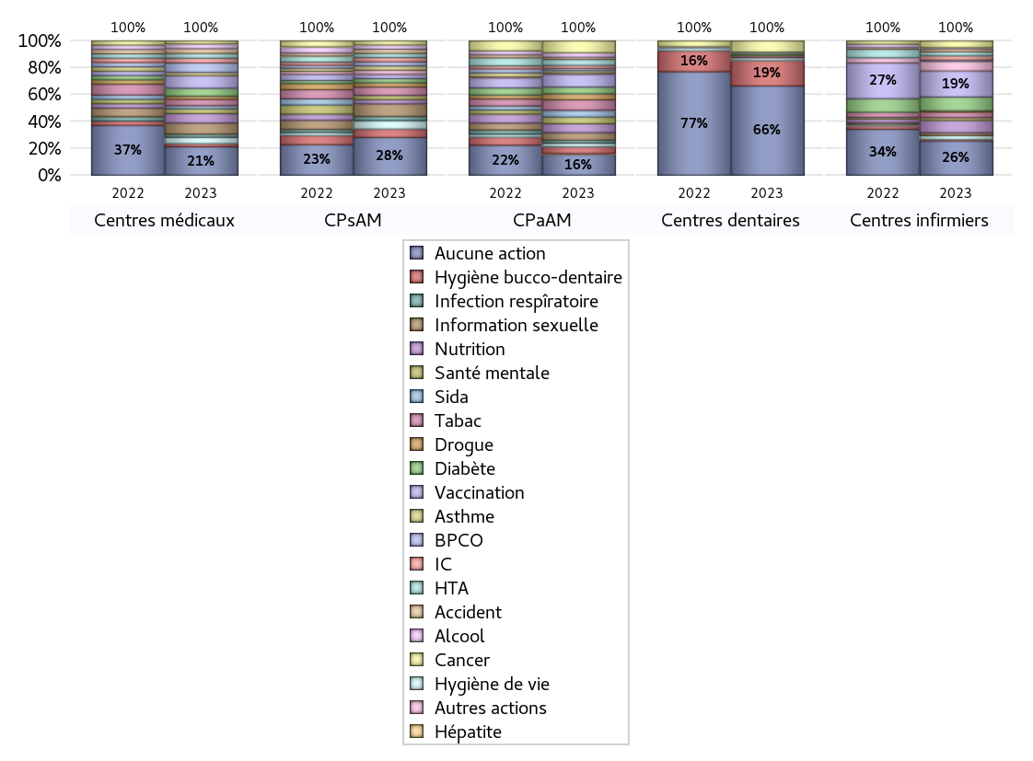
PROMOTION ET EDUCATION POUR LA SANTE
 | centres médicaux |  |  | Centres de santé polyvalents sans auxiliaires médicaux CPsAM |  | Centres de santé polyvalents avec auxiliaires médicaux CPaAM |  | Total centres à activité médicale | Centres de santé dentaires |  |  | Centres de santé infirmiers |  | Grand Total | Dont centres de santé pluri professionnels
 | avec MG et avec auxiliaires médicaux | avec MG et sans auxiliaires médicaux | sans MG | avec MG | sans MG | avec MG | sans MG |  | avec MG et avec auxiliaires médicaux | avec MG et sans auxiliaires médicaux | sans MG | avec MG | sans MG
Aucune action | 6 | 8 | 4 | 8 | 1 | 18 | 10 | 55 | 3 | 0 | 92 | 4 | 21 | 175 | 32
Sous total aucune action | 18 |  |  | 9 |  | 28 |  |  | 95 |  |  | 25
diabète | 3 | 2 | 0 | 1 | 0 | 9 | 0 | 15 | 0 | 0 | 2 | 0 | 10 | 27 | 12
Sous total diabète | 5 |  |  | 1 |  | 9 |  |  | 2 |  |  | 10
asthme | 1 | 1 | 0 | 1 | 0 | 3 | 0 | 6 | 0 | 0 | 0 | 0 | 0 | 6 | 4
Sous total asthme | 2 |  |  | 1 |  | 3 |  |  | 0 |  |  | 0
BPCO | 3 | 3 | 0 | 1 | 0 | 3 | 0 | 10 | 0 | 0 | 0 | 0 | 1 | 11 | 6
Sous total BPCO | 6 |  |  | 1 |  | 3 |  |  | 0 |  |  | 1
Insuffisance cardiaque (IC) | 1 | 2 | 0 | 1 | 0 | 2 | 2 | 8 | 0 | 0 | 0 | 0 | 3 | 11 | 3
Sous total IC | 3 |  |  | 1 |  | 4 |  |  | 0 |  |  | 3
HTA | 2 | 1 | 0 | 1 | 0 | 5 | 3 | 12 | 0 | 0 | 0 | 0 | 3 | 15 | 7
Sous total HTA | 3 |  |  | 1 |  | 8 |  |  | 0 |  |  | 3
Accident de la vie courante | 1 | 2 | 0 | 1 | 0 | 3 | 0 | 7 | 0 | 0 | 0 | 0 | 2 | 9 | 4
Sous total accident | 3 |  |  | 1 |  | 3 |  |  | 0 |  |  | 2
Alcool | 2 | 1 | 0 | 1 | 0 | 6 | 0 | 10 | 0 | 0 | 0 | 0 | 1 | 11 | 8
Sous total alcool | 3 |  |  | 1 |  | 6 |  |  | 0 |  |  | 1
cancer | 1 | 1 | 0 | 1 | 0 | 14 | 2 | 19 | 0 | 0 | 12 | 0 | 5 | 36 | 15
Sous total cancer | 2 |  |  | 1 |  | 16 |  |  | 12 |  |  | 5
Hépatite | 0 | 0 | 0 | 0 | 0 | 1 | 0 | 1 | 0 | 0 | 0 | 0 | 0 | 1 | 1
Sous total hépatite | 0 |  |  | 0 |  | 1 |  |  | 0 |  |  | 0
Hygiène bucco-dentaire | 1 | 1 | 0 | 1 | 1 | 9 | 0 | 13 | 0 | 0 | 27 | 0 | 1 | 41 | 10
Sous total hygiène bucco-dentaire | 2 |  |  | 2 |  | 9 |  |  | 27 |  |  | 1
Hygiène de vie | 0 | 3 | 1 | 1 | 1 | 5 | 0 | 11 | 0 | 0 | 3 | 1 | 2 | 17 | 6
Sous total hygiène de vie | 4 |  |  | 2 |  | 5 |  |  | 3 |  |  | 3
Infection respiratoire | 1 | 1 | 0 | 1 | 0 | 4 | 0 | 7 | 0 | 0 | 0 | 0 | 0 | 7 | 5
Sous total infection respîratoire | 2 |  |  | 1 |  | 4 |  |  | 0 |  |  | 0
Information sexuelle | 2 | 4 | 1 | 2 | 1 | 10 | 0 | 20 | 0 | 0 | 0 | 0 | 2 | 22 | 12
Sous total information sexuelle | 7 |  |  | 3 |  | 10 |  |  | 0 |  |  | 2
Nutrition | 3 | 3 | 0 | 1 | 0 | 10 | 2 | 19 | 0 | 0 | 0 | 0 | 9 | 28 | 13
Sous total nutrition | 6 |  |  | 1 |  | 12 |  |  | 0 |  |  | 9
santé mentale | 1 | 2 | 0 | 1 | 0 | 9 | 0 | 13 | 0 | 0 | 0 | 0 | 2 | 15 | 10
Sous total santé mentale | 3 |  |  | 1 |  | 9 |  |  | 0 |  |  | 2
Sida | 1 | 1 | 0 | 0 | 0 | 9 | 0 | 11 | 0 | 0 | 0 | 0 | 0 | 11 | 10
Sous total sida | 2 |  |  | 0 |  | 9 |  |  | 0 |  |  | 0
Tabac | 3 | 1 | 0 | 2 | 0 | 11 | 3 | 20 | 0 | 0 | 2 | 0 | 4 | 26 | 15
Sous total tabac | 4 |  |  | 2 |  | 14 |  |  | 2 |  |  | 4
Usage de la drogue | 1 | 1 | 0 | 1 | 0 | 8 | 0 | 11 | 0 | 0 | 1 | 0 | 1 | 13 | 9
Sous total drogue | 2 |  |  | 1 |  | 8 |  |  | 1 |  |  | 1
Vaccination | 2 | 5 | 1 | 1 | 0 | 14 | 3 | 26 | 0 | 0 | 1 | 0 | 19 | 46 | 16
Sous total vaccination | 8 |  |  | 1 |  | 17 |  |  | 1 |  |  | 19
Autres actions | 0 | 0 | 0 | 1 | 0 | 2 | 0 | 3 | 0 | 0 | 0 | 0 | 7 | 10 | 2
Sous total autres actions | 0 |  |  | 1 |  | 2 |  |  | 0 |  |  | 7

Total1 des Centres de santé avec au moins une action | 5 | 8 | 1 | 4 | 2 | 24 | 3 | 47 | 0 | 0 | 33 | 1 | 25 | 106 | 31
Total2 des Centres de santé avec au moins une action | 14 |  |  | 6 |  | 27 |  |  | 33 |  |  | 26

activités spécifiques
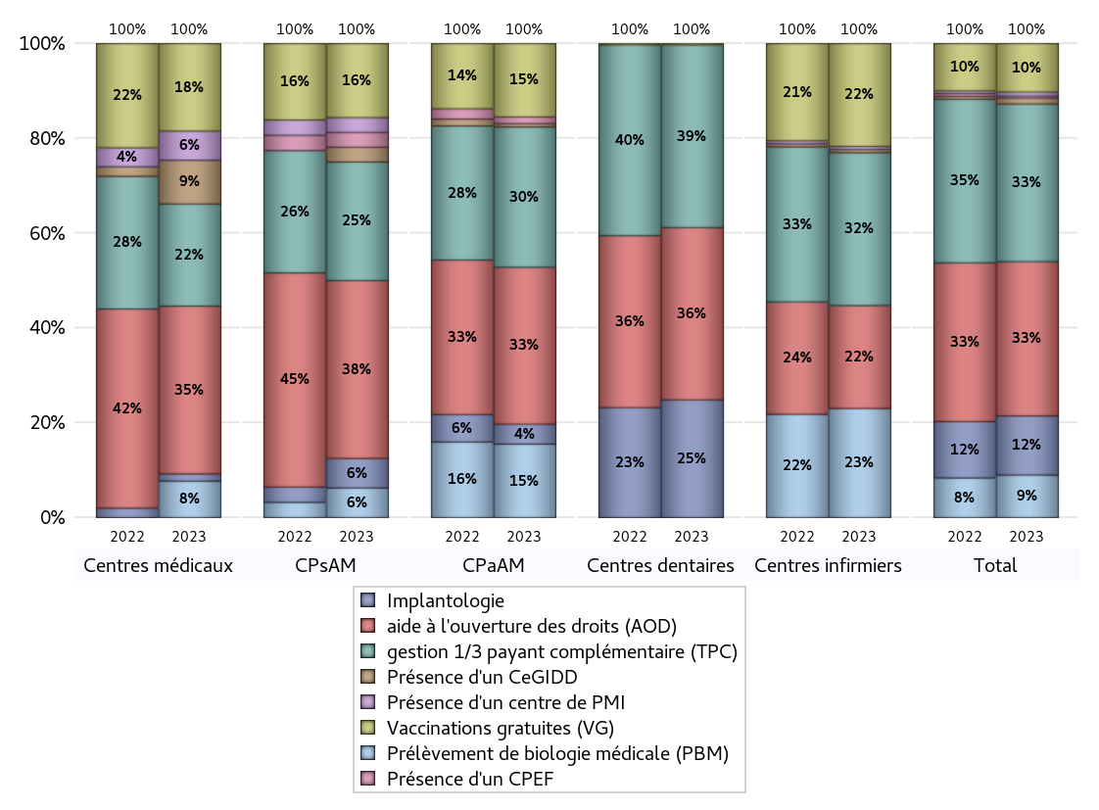
ACTIVITES SPECIFIQUES
 | centres médicaux |  |  | Centres de santé polyvalents sans auxiliaires médicaux CPsAM |  | Centres de santé polyvalents avec auxiliaires médicaux CPaAM |  | Total centres à activité médicale | Centres de santé dentaires |  |  | Centres de santé infirmiers |  | Grand Total | Dont centres de santé pluri professionnels
 | avec MG et avec auxiliaires médicaux | avec MG et sans auxiliaires médicaux | sans MG | avec MG | sans MG | avec MG | sans MG |  | avec MG et avec auxiliaires médicaux | avec MG et sans auxiliaires médicaux | sans MG | avec MG | sans MG
Prélèvement de biologie médicale (PBM) | 1 | 3 | 1 | 2 | 0 | 20 | 2 | 29 | 0 | 0 | 0 | 4 | 31 | 64 | 25
Sous total PBM | 5 |  |  | 2 |  | 22 |  |  | 0 |  |  | 35
Implantologie | 1 | 0 | 0 | 2 | 0 | 5 | 1 | 9 | 2 | 0 | 78 | 0 | 0 | 89 | 8
Sous total implanto | 1 |  |  | 2 |  | 6 |  |  | 80 |  |  | 0
aide à l'ouverture des droits (AOD) | 8 | 12 | 3 | 9 | 3 | 34 | 13 | 82 | 3 | 0 | 114 | 3 | 30 | 232 | 50
Sous total AOD | 23 |  |  | 12 |  | 47 |  |  | 117 |  |  | 33
gestion 1/3 payant complémentaire (TPC) | 5 | 6 | 3 | 6 | 2 | 31 | 11 | 64 | 3 | 0 | 121 | 5 | 44 | 237 | 44
Sous total TPC | 14 |  |  | 8 |  | 42 |  |  | 124 |  |  | 49
Présence d'un CLAT | 0 | 0 | 0 | 0 | 0 | 0 | 0 | 0 | 0 | 0 | 0 | 0 | 0 | 0 | 0
Sous total CLAT | 0 |  |  | 0 |  | 0 |  |  | 0 |  |  | 0
Présence d'un CeGIDD | 1 | 4 | 1 | 0 | 1 | 1 | 0 | 8 | 0 | 0 | 0 | 1 | 0 | 9 | 3
Sous total CeGIDD | 6 |  |  | 1 |  | 1 |  |  | 0 |  |  | 1
Présence d'un CPEF | 0 | 0 | 0 | 1 | 0 | 2 | 0 | 3 | 0 | 0 | 0 | 0 | 0 | 3 | 2
Sous total CPEF | 0 |  |  | 1 |  | 2 |  |  | 0 |  |  | 0
Présence d'un centre de PMI | 2 | 2 | 0 | 1 | 0 | 0 | 0 | 5 | 0 | 0 | 0 | 0 | 1 | 6 | 3
Sous total PMI | 4 |  |  | 1 |  | 0 |  |  | 0 |  |  | 1
Vaccinations gratuites (VG) | 3 | 8 | 1 | 4 | 1 | 20 | 2 | 39 | 1 | 0 | 0 | 3 | 30 | 73 | 29
Sous total VG | 12 |  |  | 5 |  | 22 |  |  | 1 |  |  | 33
Total | 65 |  |  | 32 |  | 142 |  | 239 | 322 |  |  | 152 |  | 713 | 164

